상품제안서
트로이카 안티스키밍 여행파우치 | 상품코드: S16385

 |  |  |  |  |  |  | 02-713-8555 | www.synergygift.co.kr
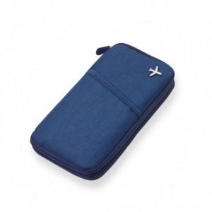 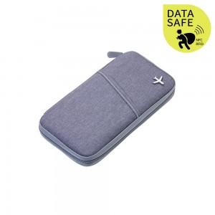 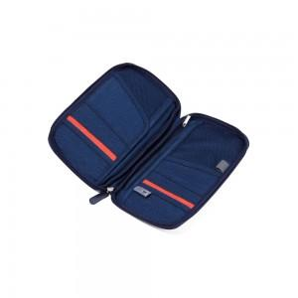

【상세/제작정보】

【인쇄/포장옵션】 | 스티커 / OPP(비닐)

【공급단가】 | 수량 | 25~ | 50~ | 100~ | 500~ | 1,000~
*VAT별도 | 단가 | 27,150원 | 25,700원 | 24,250원 | 23,620원 | 23,210원

【상품 URL】 | https://www.synergygift.co.kr:443/src/goods_detail.php?gdno=7454

